Descrizione
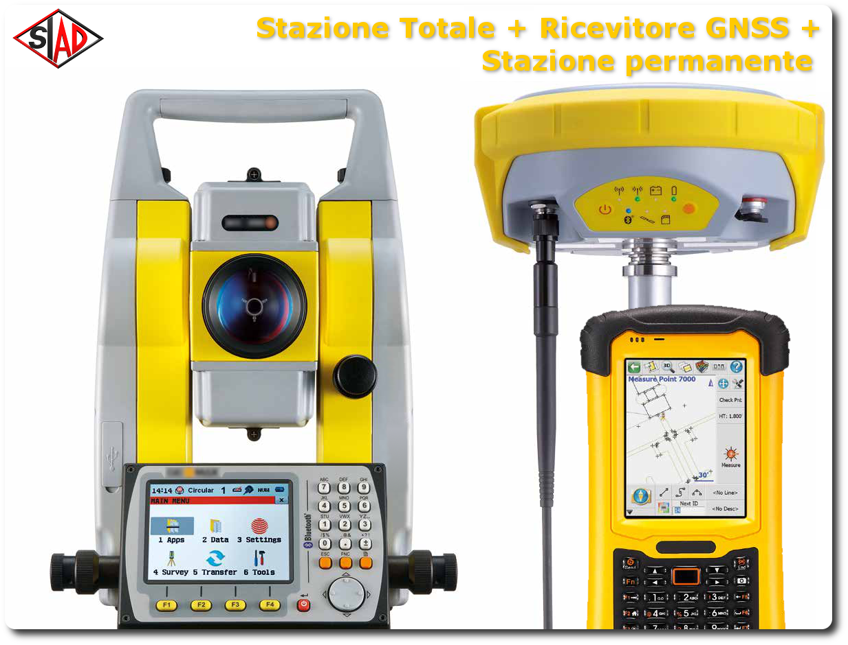
rev. 2016 | Click qui per la Matrice Acquisti
 | PRESENTAZIONE
 | LABORATORIO DI TOPOGRAFIA EDUCATIONAL

 | OBIETTIVI E FINALITÀ DELLA SOLUZIONE
 | In questo progetto si utilizzano sistemi di misura classici (stazione totale) e moderni (ricevitore GNSS con stazione permanente) per la rilevazione topografica. È possibile utilizzare più metodi di misura contemporaneamente, combinando le informazioni provenienti dai vari strumenti tramite software di post-elaborazione.

 | LA SOLUZIONE È COMPOSTA DA:
 | STAZIONE TOTALE per realizzare rilievi topografici classici tramite triangolazione.
 | RICEVITORE GNSS per la rilevazione di punti diretta tramite ricezione GPS/GNSS
 | STAZIONE PERMANENTE GNSS per la correzione degli errori generati dai sistemi di posizionamento satellitare.

 | DESCRIZIONE PROGETTO
 | Il progetto prevede di abbinare una Stazione Totale, un ricevitore GNSS ed una stazione permanente GNSS per effettuare misurazioni multi sensore contemporanee. Questo nuovo metodo di lavoro consente di ottenere rilievi completi, elaborabili tramite i software in dotazione.

